summary
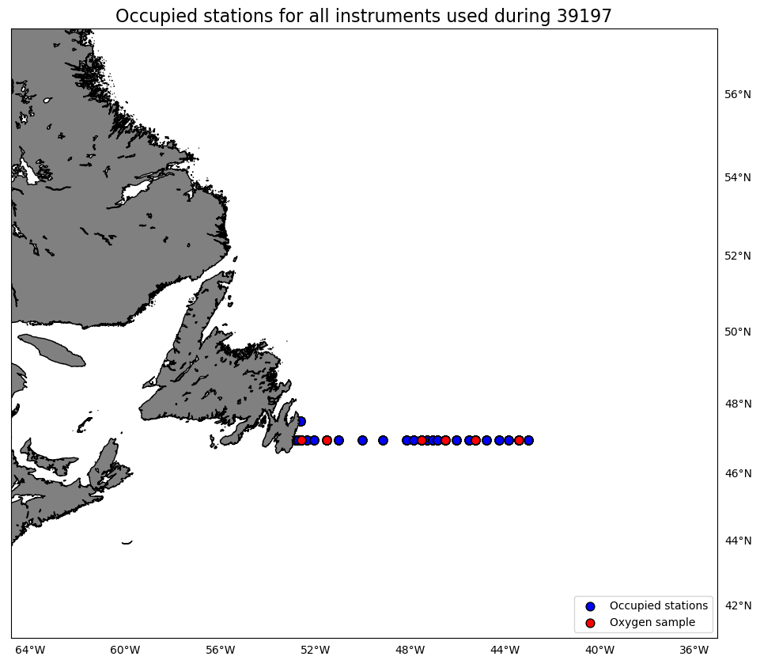
Oxygen Calibration
AZMP Survey Teleost 197
April 12-18, 2019

The following instruments were used:
 | 3313: 251 records as primary and 0 records as secondary
 | 3539: 0 records as primary and 251 records as secondary

The following stations were occupied:
 | FC: 03, 06, 14, 20, 24, 33

The regression data is:
inst | slope | intercept | R2 | OldSOC | NewSOC
3313 | 0.90507313833 | 0.23754025749 | 0.99805698967 | 0.46351 | 0.4339
3539 | 0.90474185122 | 0.25780142767 | 0.99840936765 | 0.4941 | 0.4637

plots
